화면 흐름
앱 기본 설계서 |  |  |  | 담당자 | 반짝임 |  | 확인일

 |  |  |  |  | DNX | 다케야마 | 확인일 | 2021-04-28

화면 코드 | D0353M00 | 흐름 이름 | 환경 설정 / 기타 / 분실 도난시 등의 절차

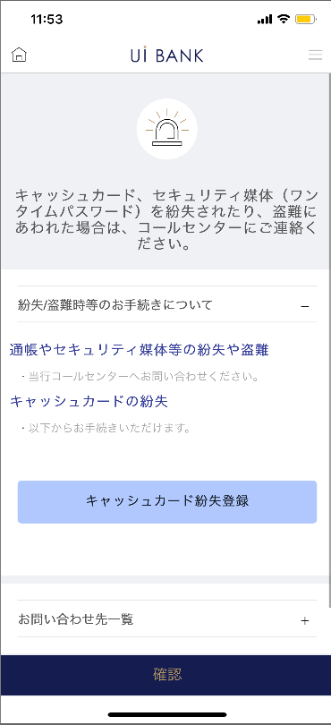 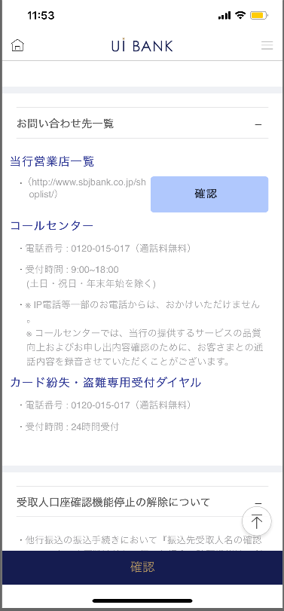 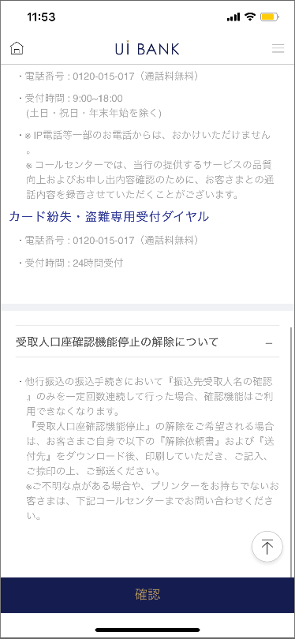 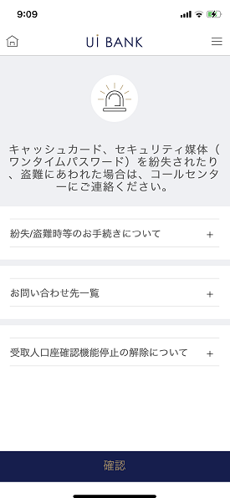

보충 설명:
☆：UI 은행님의 로고 삽입에 영향을 주어 표제의 타이틀에 로고가 삽입되고 있습니다. 최신판의 것으로는 디자인의 관계상 「분실/도난시등의 수속」이라고 타이틀 표기하고 있습니다. 희망의 문언등 있으면 상담해 주시면 감사하겠습니다.

D0353M00_ 화면 레이아웃
앱 기본 설계서 |  |  |  |  |  |  |  |  | 담당자 | 반짝임 |  |  | 확인일

 |  |  |  |  |  |  |  |  |  | DNX | 다케야마 |  | 확인일 | 2021-04-28

요건 충족표 No. | 43 | 카테고리 | App PKG | 레벨 1 | 레벨 2 | 레벨 3 |  | 레벨 4 | 레벨 5
 |  |  |  | 모바일 앱 | 기본 기능 | MENU

요건 충족표 No. | - | 카테고리 | AITHERPKG | 레벨 1 | 레벨 2 | 레벨 3 |  | 레벨 4 | 레벨 5
 |  |  |  | - | - | -

화면 코드 | D0353M00 | 화면명 | 환경 설정 / 기타 / 분실 도난시 등의 절차

화면 레이아웃: |  |  |  |  |  |  | 화면 설명:

 |  |  |  |  |  |  | - 문의처에 대한 안내를 표시.
1
5
2
3
4
6
7

 |  |  |  |  |  |  | 항목 설명

 |  |  |  |  |  |  | 항번 | 조작 | 선택/입력 내용 |  |  | 비고 |  | AiTHER와의 협력 (참조 소스 데이터)

 |  |  |  |  |  |  | 1 | － | 항상 표시 |  |  | - |  | -
 |  |  |  |  |  |  | 2 | 클릭 | - |  |  | 탭하여 자세히 알아보기 |  | -
 |  |  |  |  |  |  | 3 | 클릭 | 현금 카드 분실 등록 |  |  | 000D0351S00으로 전환 |  | -
 |  |  |  |  |  |  | 4 | 클릭 | - |  |  | 탭하여 자세히 알아보기 |  | -
 |  |  |  |  |  |  | 5 | 클릭 | - |  |  | HP로 전환 |  | -
 |  |  |  |  |  |  | 6 | 클릭 | - |  |  | 탭하여 자세히 알아보기 |  | -
 |  |  |  |  |  |  | 7 | 클릭 | - |  |  | A0100S32로 전환 |  | -
 |  |  |  |  |  |  | 8
 |  |  |  |  |  |  | 9
 |  |  |  |  |  |  | 10
 |  |  |  |  |  |  | 11
 |  |  |  |  |  |  | 12
 |  |  |  |  |  |  | 13
 |  |  |  |  |  |  | 14
 |  |  |  |  |  |  | 15
 |  |  |  |  |  |  | 키라보시 님 코멘트 & 디자인 변경 코멘트 (요구 사항 정의 참조) |  |  |  |  |  |  | 대응 확인
 |  |  |  |  |  |  | No. | 내용
 |  |  |  |  |  |  | 1 | 지원 체제 결정 후 변경 |  |  |  |  |  | 항번 2~6 대응 예정
 |  |  |  |  |  |  | 2
 |  |  |  |  |  |  | 3
 |  |  |  |  |  |  | 4
 |  |  |  |  |  |  | 5
 |  |  |  |  |  |  | 6
 |  |  |  |  |  |  | 7
 |  |  |  |  |  |  | 8
 |  |  |  |  |  |  | 9
 |  |  |  |  |  |  | 10

